Specsheet
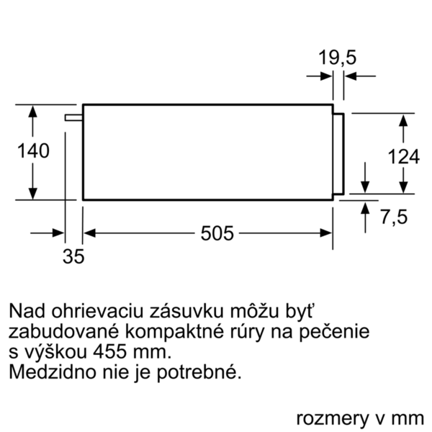
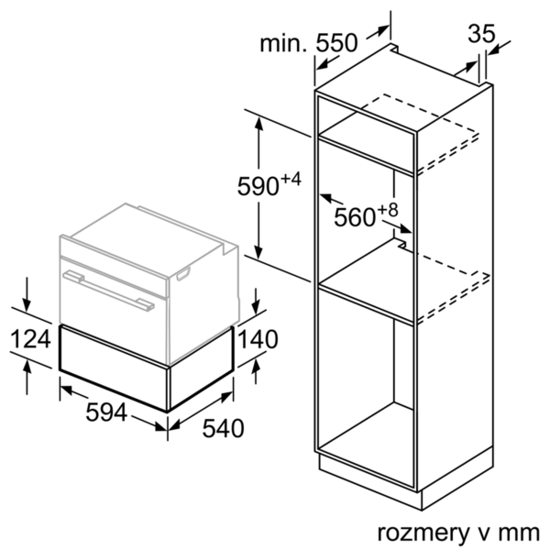
 | Ohřevná zásuvka | zvláštní příslušenství: | Vlastnosti:
 | BIC510NB0 černá |  | Konstrukce: Vestavný Barva / materiál přední stěny: černá Objem: talíř (průměr: 28 cm): 14 Objem: šálky na espreso: 64 Rozměry spotřebiče (mm): 140 x 594 x 540 Rozměry zabaleného spotřebice (mm): 210 x 660 x 660 Rozmery niky (mm): 140 x 560 x 550 Power output heating: 0,400 Power Level: nízký, střední, vysoký Ovládací prvky: Otočný volič Řízení teploty: mechanické Časové řízení: Ne

 | Design • push&pull: otevření a zavření přitlačením čelní stěny Komfort • otočný volič • koncept snadné obsluhy - obzvlášť snadné nastavování • objem: 23 l • naplnění max. 15 kg maximální naplnění šálků na espresso: 64 ks nebo maximální naplnění talířů (26 cm): 14 ks • 4 možnosti použití: udržování teploty nápojů a pokrmů, předehřívání nádobí, pro vykynutí těsta, rozmrazování jídel • plynulé nastavení teploty: cca od 40 °C do 80 °C • tlačítko on/off Příslušenství • protiskluzová podložka Technické informace • délka síťového kabelu: 150 cm • celkový příkon elektro: 0.4 kW • napětí: 220 - 240 V Rozměry a technické informace • rozměry spotřebiče (V x Š x H): 140 mm x 594 mm x 540 mm • rozměry niky (vxšxh): 140 mm x 560 mm - 568 mm x 550 mm • „potřebné rozměry naleznete v instalačních materiálech“

 |  | alternativní barevná provedení: | Vlastnosti spotřeby a připojení:
 |  | BIC510NB0 : Ohřevná zásuvka | Příkon (W): 400 Jištění (A): 6 Napětí (V): 220-240 Frekvence (Hz): 50; 60 Typ zástrčky: Zalitá zástrčka s uzemněním Barva / materiál přední stěny: černá Aprobační certifikáty: CE, VDE Délka přívodního kabelu (cm): 150 Rozmery niky (mm): 140 x 560 x 550 Rozměry spotřebiče (mm): 140 x 594 x 540 Rozměry zabaleného spotřebice (mm): 210 x 660 x 660 Hmotnost netto (kg): 15,0 Hmotnost brutto (kg): 16,0

 |  | včetně příslušenství:

EAN:4242005035403
28-03-2018

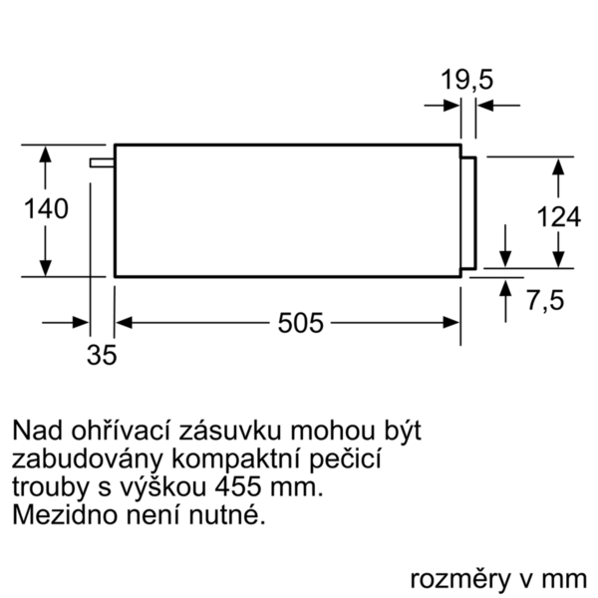


 | Ohrievacia zásuvka | zvláštní příslušenství: | Vlastnosti:
 | BIC510NB0 čierna |  | konštrukcia: zabudovateľný farba/materiál prednej steny: čierna objem: tanier priemer: 28 cm): 14 objem: šálky na espresso: 64 rozmery spotrebiča (mm): 140 x 594 x 540 rozmery zabaleného spotrebiča (mm): 210 x 660 x 660 rozmery niky (mm): 140 x 560 x 550 výkon ohrevu: 0,400 stupeň výkonu: nízky, stredný, vysoký ovládacie prvky: otočný volič riadenie teploty: mechanické časové riadenie: Nie

 | Design • push & pull systém, otváranie a zatváranie jemným zatlačením prednej steny Komfort • otočný volič • koncept jednoduchej obsluhy - obzvlášť jednoduché a pohodlné ovládanie • objem: 23 l • naplnenie max. 15 kg maximálne naplnenie šálok na espreso: 64 KS nebo maximálne naplnenie tanierov (26 cm): 14 KS • 4 možnosti použitia: udržiavanie teploty nápojov a pokrmovl, predhriatie riadu, vykysnutie cesta, rozmrazovanie jedál • plynulé nastavenie teploty: cca od 40 °C do 80 °C • tlačidlo on/off Príslušenstvo • 1 x kombinovaný rošt, 1 x univerzálna pánvica Technické informácie • dĺžka sieťového kábla: 150 cm • celkový príkon elektro: 0.4 kW • napätie: 220 - 240 V Rozmery a technické informácie • rozmery spotrebica (V x Š x H): 140 mm x 594 mm x 540 mm • rozmery niky (VxŠxH): 140 mm x 560 mm - 568 mm x 550 mm • "Rozmery potrebné pre zabudovanie nájdete v inštalačných materiáloch."

 |  | alternativní barevná provedení: | Vlastnosti spotřeby a připojení:
 |  | BIC510NB0 : Ohrievacia zásuvka | príkon (W): 400 istenie (A): 6 napätie (V): 220-240 frekvencia (Hz): 50; 60 typ zástrčky: Gardy zástrčka s uzemnením farba/materiál prednej steny: čierna aprobačné certifikáty: CE, VDE Dĺžka prívodného kábla (cm): 150 rozmery niky (mm): 140 x 560 x 550 rozmery spotrebiča (mm): 140 x 594 x 540 rozmery zabaleného spotrebiča (mm): 210 x 660 x 660 Hmotnosť netto (kg): 15,0 hmotnosť brutto (kg): 16,0

 |  | včetně příslušenství:

EAN:4242005035403
28-03-2018

